Cover
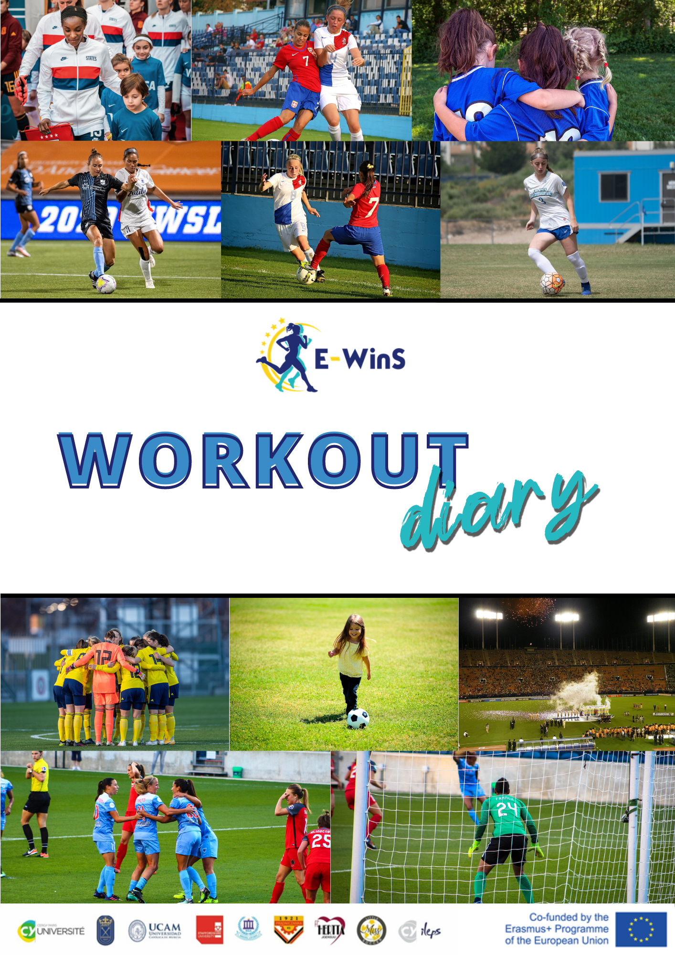

Info
El objetivo de este diario de entrenamiento es realizar un seguimiento de la influencia de las fases del ciclo menstrual y del sistema endocrino en el entrenamiento y proporcionar al jugador información sobre el funcionamiento de su propio cuerpo. El diario permite a la jugadora realizar un seguimiento de la carga/esfuerzo de entrenamiento a nivel diario, semanal y mensual. La información puede compartirse con el entrenador y proporciona información sobre la carga de entrenamiento y permite elaborar un plan de entrenamiento más personalizado para las jugadoras.
Cómo utilizar este Diario de entrenamiento:
Consulte los patrones de marcado en la página de ejemplo.
Marca la fecha y la duración del ejercicio.
Marque el tema. El ejercicio era, por ejemplo, sobre entrenamiento auxiliar, entrenamiento específico del deporte, juego, etc. Consulte los distintos ejemplos de ejercicios en la tabla contigua.
Marque el valor RPE. ¿Cómo se siente durante y después del ejercicio?. Consulte la escala RPE y los valores en la tabla adyacente.
Marque la fase del ciclo menstrual. Vea las fases en la tabla adyacente. También puedes utilizar aplicaciones como FitrWoman, Flo & Clue, para controlar tu ciclo menstrual.
¿Hay algo más que añadir del ejercicio? Puede añadirlo en el cuadro de comentarios.
Al final de la semana, calcule el esfuerzo total de la semana. Marque el valor de RPE que estime en "Esfuerzo semanal total".
Al final del mes, en la tabla de la parte inferior de la página mensual, marca el número y las horas de entrenamiento del mes.
DIARIO DE ENTRENAMIENTO |  | MATERIALES COMPLEMENTARIOS
 | 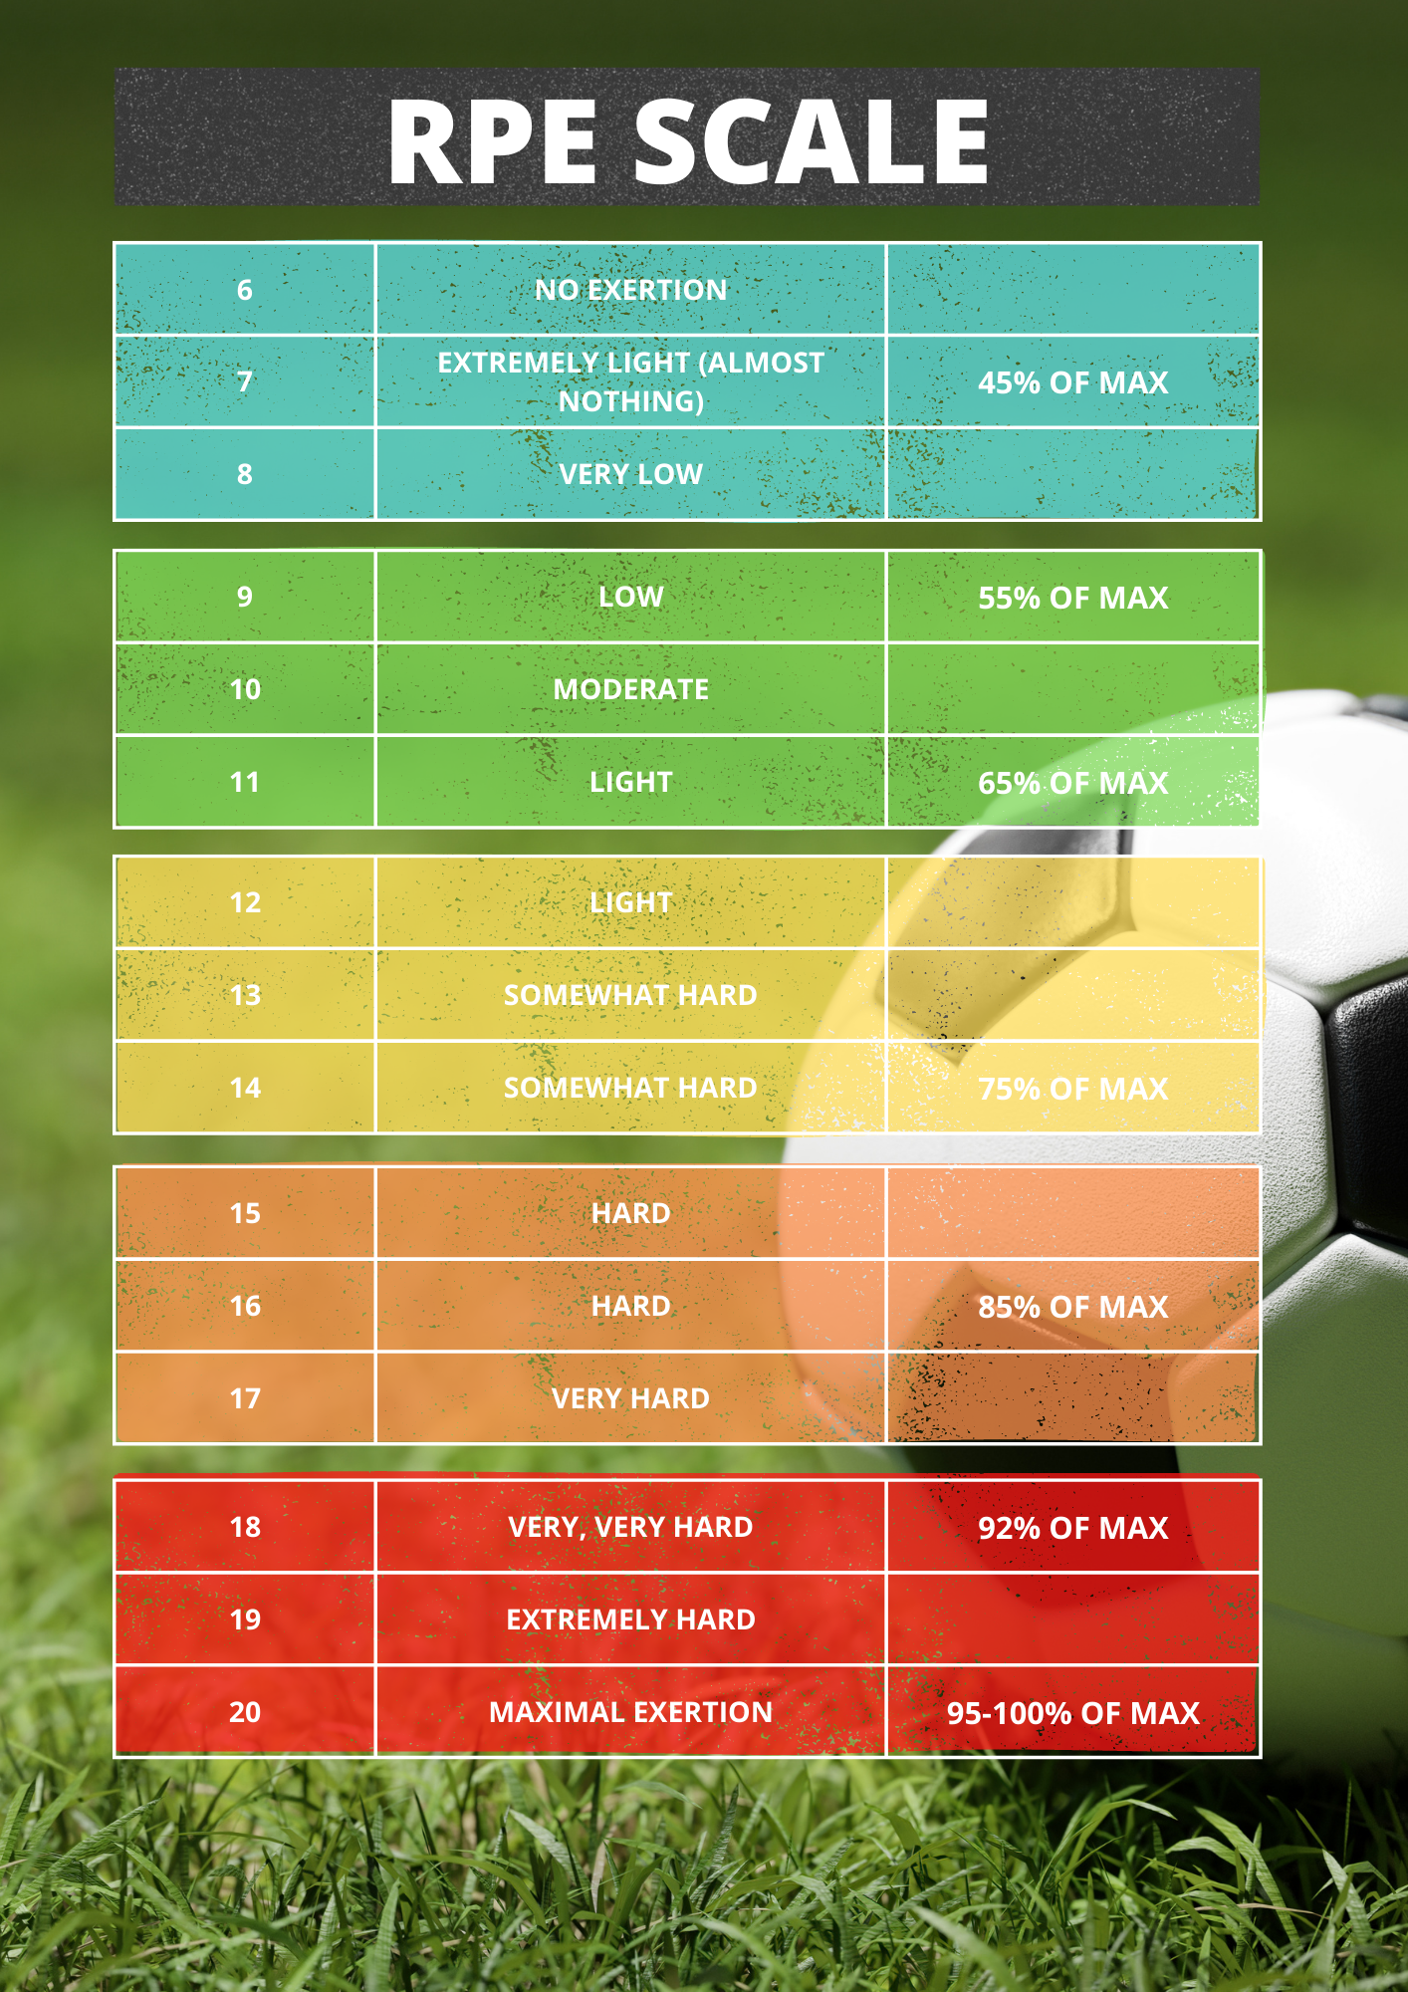 | 